M11
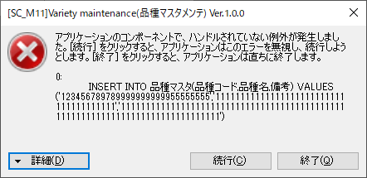

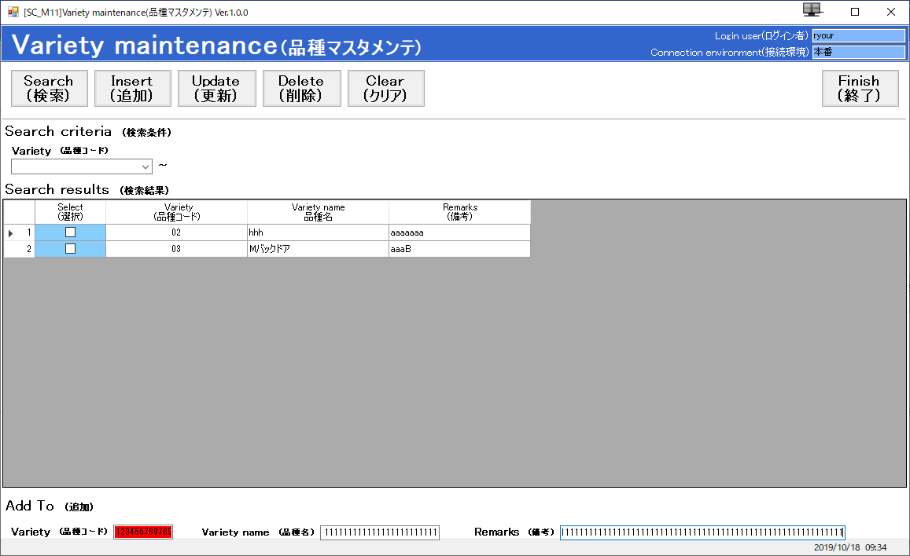

K20
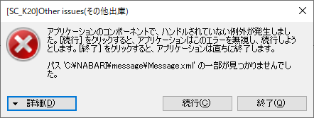

Z01
■在庫データ
 | 置き場事業所コード | 品名コード | 品名事業所コード | パック品名略称 | 納入先コード | 納入区分 | 製品半製品区分 | 大工程コード | 前月残 | 当月受入数量 | 当月その他受入数量 | 当月払出数量 | 当月その他払出数量 | 在庫数 | 引当可能数量 | 再塗装数 | 登録画面ID | 登録者 | 登録日 | 更新画面ID | 更新者 | 更新日 | 排他キー
 | 1 | « NULL » | D | パック品名略称WZQ1 | 000 | K | 1 | 10 | 1094 | 3104 | 10 | 94 | 107 | 3000 | 2995 | 99 | Z00 | WZQ | 2019-11-15 | Z00 | WZQ | 2019-11-15 | 0000000000000B31

■受払データ
 | シーケンス | 事業所コード | 個体NO | 品名コード | 品名事業所コード | パック品名略称 | 納入先コード | 納入区分 | 製品半製品区分 | 大工程コード | 受払年月日 | 受払区分 | 払出区分 | 振替区分 | 備考 | 登録画面ID | 登録者 | 登録日 | 更新画面ID | 更新者 | 更新日 | 排他キー
 | 43 | 1 | ES20191115001 | « NULL » | D | パック品名略称WZQ1 | 000 | K | 1 | 10 | 2019-11-15 | 1 | 1 | 1 | « NULL » | Z00 | WZQ | 2019-11-15 | Z00 | WZQ | 2019-11-15 | 0000000000000B52
 | 44 | 1 | ES20191115001 | « NULL » | D | パック品名略称WZQ1 | 000 | K | 1 | 10 | 2019-11-15 | 2 | 1 | 1 | « NULL » | Z00 | WZQ | 2019-11-15 | Z00 | WZQ | 2019-11-15 | AAAAAAAAC1000000
 | 45 | 1 | ES20191115001 | « NULL » | D | パック品名略称WZQ1 | 000 | K | 1 | 10 | 2019-11-15 | 8 | 1 | 1 | « NULL » | Z00 | WZQ | 2019-11-15 | Z00 | WZQ | 2019-11-15 | AAAAAAAAC1000000
 | 46 | 1 | ES20191115001 | « NULL » | D | パック品名略称WZQ1 | 000 | K | 1 | 10 | 2019-11-15 | A | 1 | 1 | « NULL » | Z00 | WZQ | 2019-11-15 | Z00 | WZQ | 2019-11-15 | AAAAAAAAC1000000
 | 47 | 1 | ES20191115001 | « NULL » | D | パック品名略称WZQ1 | 000 | K | 1 | 10 | 2019-11-15 | 8 | 1 | 1 | « NULL » | Z00 | WZQ | 2019-11-15 | Z00 | WZQ | 2019-11-15 | AAAAAAAAC1000000

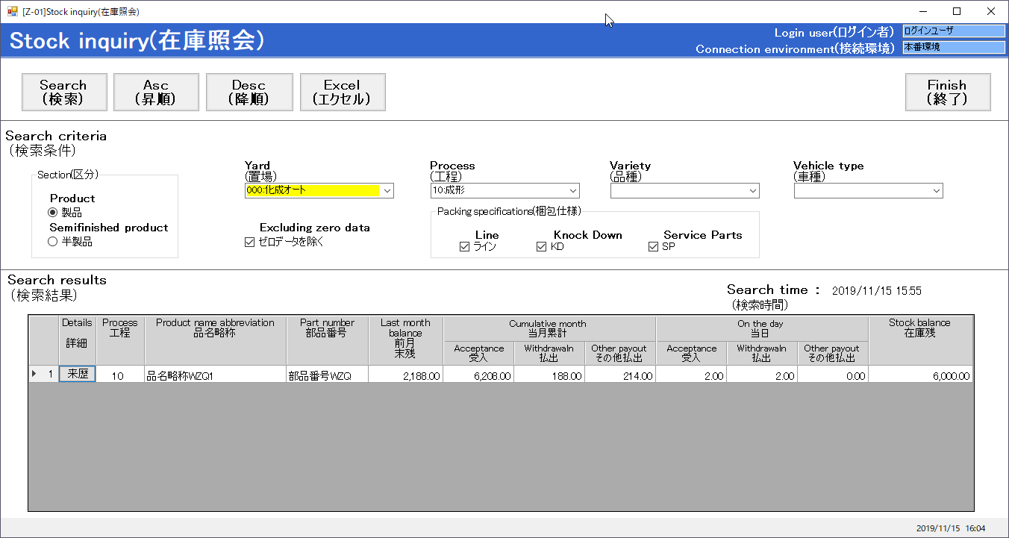

45.集計処理があるので、想定値：
受入：1.00
払出：1.00
その他払出：1.00

43.在庫照会画面のデータ表示が不正です。
入出庫来歴照会画面の赤い枠の値と同じはず

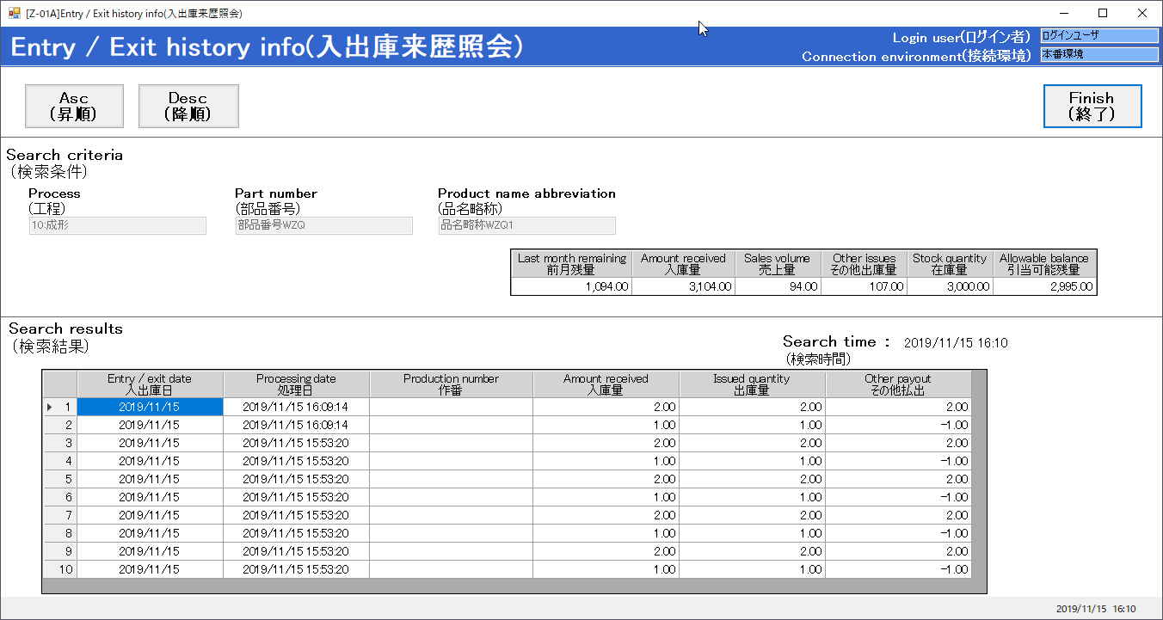

45.受払データテーブルに５件データがあります。
そして、５件のデータを表示するはず。

 | 想定する出力データ：
 |  | 入出庫日 | 処理日 | 作番 | 入庫量 | 出庫量 | その他払出
 |  | 2019/11/15 | 2019/11/15 16:09:22 |  |  |  | 1.00
 |  | 2019/11/15 | 2019/11/15 15:53:37 |  |  |  | -1.00
 |  | 2019/11/15 | 2019/11/15 15:53:37 |  |  |  | 1.00
 |  | 2019/11/15 | 2019/11/15 15:53:37 |  |  | 1.00
 |  | 2019/11/15 | 2019/11/15 15:53:37 |  | 1.00

